Sheet1
基本类型
品牌： | Emersongear BlueLabel |  |  | 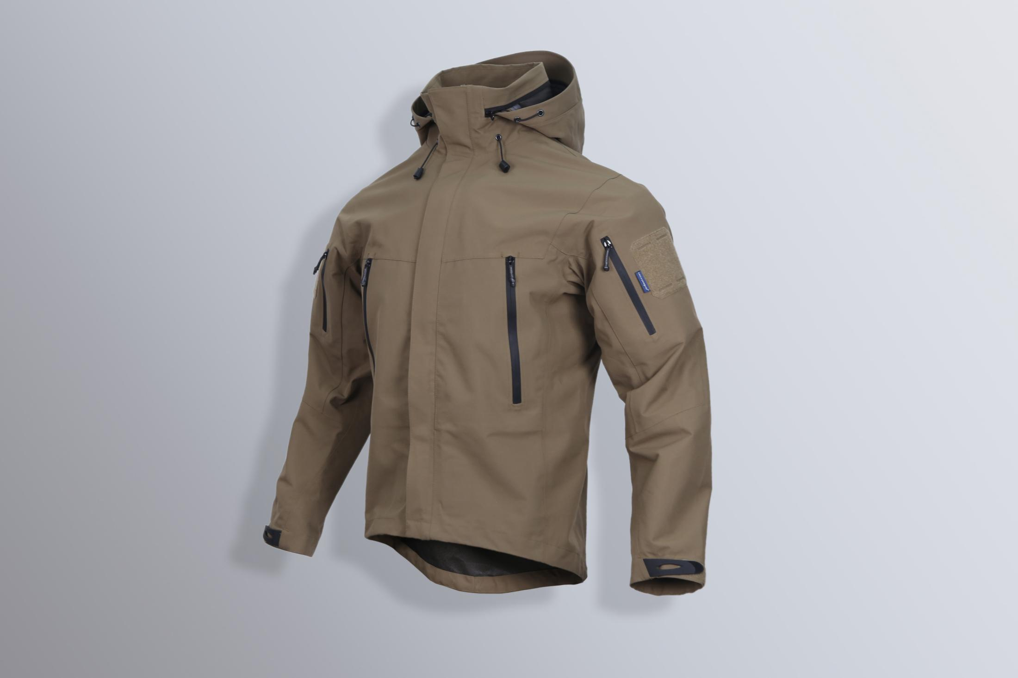
品名: | Emersongear 蓝标系列“刺篱”战术冲锋衣
款号: | EMB9581
主料（成分）: | 外层：100%涤纶 中层：中透膜（TPU） 内层：100%涤纶（特立可得）
尺寸: | S / M / L / XL / 2XL
颜色： | BK / KH
功能: | 运动剪裁 / 耐磨 / 防刮 / 全防水 / 防风透湿
场景（选填）: | 射击 / 户外 / 登山 / 城市 / 商旅 / 通勤 / 徒步 / 露营 / 造型
包装 | 透明塑料袋
毛重 | 0.605kg
净重 | 0.592kg
成品部位尺寸表(单位：英寸/厘米)
尺码 名称 | S | S | M | M | L | L | XL | XL | XXL | XXL
 | 英寸 | 厘米 | 英寸 | 厘米 | 英寸 | 厘米 | 英寸 | 厘米 | 英寸 | 厘米
衣长（后中） | 28.375 | 72.07 | 29 | 73.66 | 29.625 | 75.25 | 30.25 | 76.84 | 30.875 | 78.42
领围（全围） | 21.625 | 54.93 | 22 | 55.88 | 22.375 | 56.83 | 22.75 | 57.79 | 23.125 | 58.74
肩宽 | 18.5 | 46.99 | 19 | 48.26 | 19.5 | 49.53 | 20 | 50.80 | 20.5 | 52.07
胸围（全围） | 44 | 111.76 | 46 | 116.84 | 48 | 121.92 | 50 | 127.00 | 52 | 132.08
脚围（全围） | 40 | 101.60 | 42 | 106.68 | 44 | 111.76 | 46 | 116.84 | 48 | 121.92
袖长 | 24 | 60.96 | 24.5 | 62.23 | 25 | 63.50 | 25.5 | 64.77 | 26 | 66.04
袖口（全围） | 10.5 | 26.67 | 11 | 27.94 | 11.5 | 29.21 | 12 | 30.48 | 12.5 | 31.75
身高(单位：CM) | 166-170 |  | 171-175 |  | 176-180 |  | 181-185 |  | 186-190
体重（单位:kg) | 61-65 |  | 66-70 |  | 71-75 |  | 76-80 |  | 81-85
产品卖点
1.功能面料： 三层复合面料，外层全防水耐磨面料；中层透湿膜，加快体内汗液湿气排出；内里复合特立可得柔软亲肤，不需要再加车内衬，达到极致轻量化。
2.所有拼接位和车缝位三层压胶工艺，达到严丝合缝全防水功能。
3.后领拉链式帽子可收纳设计，实现连帽和立领两种穿着模式，适应晴雨天多种自然环境。
4.帽子既帽檐可松紧调节，也可高低调节（头顶高低调节扣）
5.下摆调节系统以改传统下摆两侧调节，实现兜内调节，大风天气不用伸手即可调节下摆松紧。
6.外兜全防水拉链配合大容量兜袋，满足基本外出装载需求。
7.内里左右两侧复合拉链暗袋，放置重要物品。

